상품제안서
디자인 조명 탁상거울ㅡ밝기조절 // 받침대 포함 | 상품코드: F30413

 |  |  |  |  |  |  | 02-412-0044 | www.easy1.co.kr
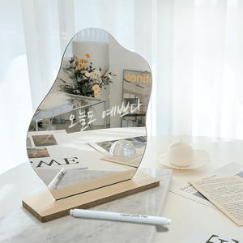

【상세/제작정보】 | 받침대에 각인 : 개당 1,200원씩 부과세별도 추가

【인쇄/포장옵션】 | 레이저 / 포장지포장

【공급단가】 | 수량 | 100~ | 300~ | 500~ | 1,000~ | 3,000~
*VAT별도 | 단가 | 4,160원 | 4,090원 | 4,000원 | 3,840원 | 3,680원

【상품 URL】 | https://easy1.co.kr:443/src/goods_detail.php?gdno=30413

